상품제안서
마우스패드 제작 | 상품코드: F21668

 |  |  |  |  |  |  | 02-412-0044 | www.easy1.co.kr
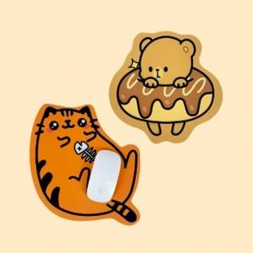  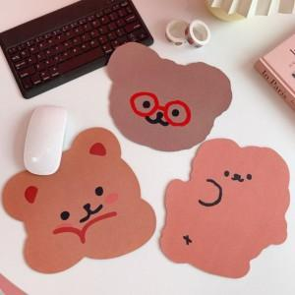

【상세/제작정보】 | 디자인은 꼭! 일러스트 파일로 주셔야합니다.

【인쇄/포장옵션】 | 풀칼라 / OPP(비닐)

【공급단가】 | 수량 | 100~ | 300~ | 500~ | 1,000~ | 3,000~
*VAT별도 | 사각형 | 4,200원 | 4,050원 | 3,900원 | 3,750원 | 3,600원
 | 캐릭터 | 4,620원 | 4,450원 | 4,290원 | 4,120원 | 3,960원

【상품 URL】 | http://www.easy1.co.kr/src/goods_detail.php?gdno=21668

